Yêu cầu
A. Chỉ số | B. Biểu đồ | C. Bảng điều khiển (Slicer)
1. Xác định tổng chi phí tuyển dụng | 1. Thể hiện số lượng nhận việc và CV chưa đạt theo tháng | 1. Chi nhánh
2. Xác định số lượng CV | 2. Thể hiện số lượng CV và chi phí theo tháng | 2. Tháng
3. Xác định số lượng pass V1 | 3. Thể hiện chi phí và nhận việc theo nguồn
4. Xác định số lượng pass V2 | 4. Thể hiện số lượng nhận việc theo chi nhánh và tháng
5. Xác định số lương nhận việc | 5. Thể hiện số lượng CV và chi phí theo tháng
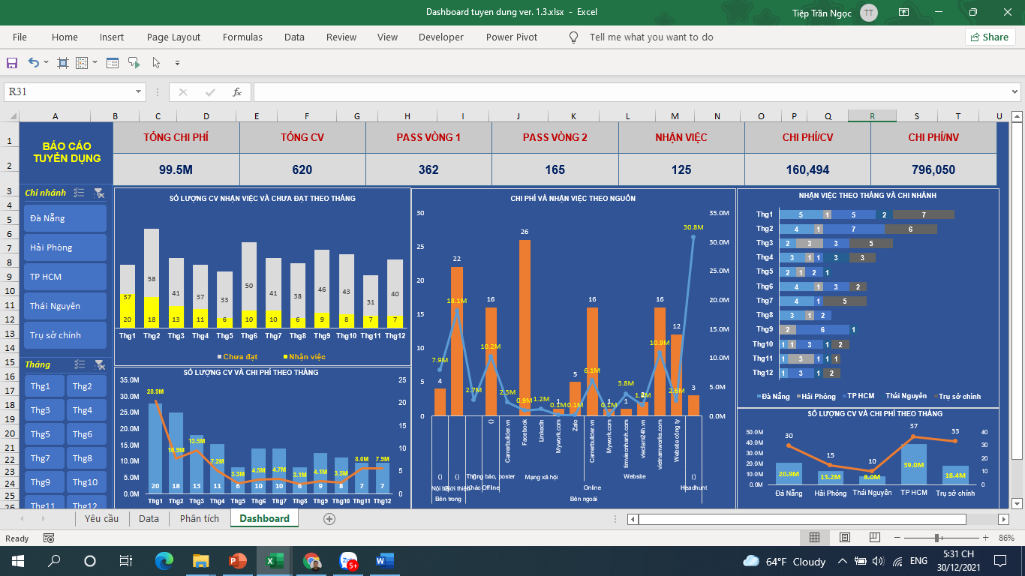
6. Xác định chi phí/CV
7. Xác định chi phí/Nhận việc

Minh họa tham khảo

Phân tích
Chi phí |  |  | Chi phí/CV | 160,494 |  | Chi phí/NV | 796,050
99.5M

Values
Số lượng hồ sơ | 620 |  |  | Số nhận việc
Vượt qua vòng 1 | 362 |  |  | 125
Vượt qua vòng 2 | 165

CHI PHÍ VÀ SỐ LƯỢNG NHẬN VIỆC THEO NGUỒN
 | Số nhận việc | Chi phí
 | 4 | 7.9M
 | 22 | 18.1M
 |  | 2.7M
() | 16 | 10.2M
Carrerbuilder.vn |  | 2.3M
Facebook | 26 | 0.9M
Linkedln |  | 1.2M
Mywork.com | 1 | 0.1M
Zalo | 5 | 0.1M
Carrerbuilder.vn | 16 | 6.1M
Mywork.com | 1 | 0.1M
timviecnhanh.com | 1 | 3.8M
vieclam24h.vn | 2 | 1.8M
vietnamworks.com | 16 | 10.9M
Website công ty | 12 | 2.6M
 | 3 | 30.8M

Row Labels | Chi phí | Số nhận việc
Bên trong | 26.0M | 26
Nội bộ | 7.9M | 4
() | 7.9M | 4
Giới thiệu | 18.1M | 22
() | 18.1M | 22
Bên ngoài | 73.5M | 99
Khác | 2.7M
() | 2.7M
Offline | 10.2M | 16
Thông báo, poster | 10.2M | 16
() | 10.2M | 16
Online | 29.8M | 80
Mạng xã hội | 4.6M | 32
Carrerbuilder.vn | 2.3M
Facebook | 0.9M | 26
Linkedln | 1.2M
Mywork.com | 0.1M | 1
Zalo | 0.1M | 5
Website | 25.2M | 48
Carrerbuilder.vn | 6.1M | 16
Mywork.com | 0.1M | 1
timviecnhanh.com | 3.8M | 1
vieclam24h.vn | 1.8M | 2
vietnamworks.com | 10.9M | 16
Website công ty | 2.6M | 12
Chi phí CN
Headhunt | 30.8M | 3
() | 30.8M | 3
Grand Total | 99.5M | 125
Nhận việc | (All)

Row Labels | Chi phí | Số CV
Đà Nẵng | 20.9M | 30
Hải Phòng | 13.2M | 15
Thái Nguyên | 8.0M | 10
TP HCM | 39.0M | 37
Trụ sở chính | 18.4M | 33
Grand Total | 99.5M | 125

SỐ LƯỢNG CV THEO THÁNG
Số lượng hồ sơ | Column Labels
Row Labels | Chưa đạt | Nhận việc | Grand Total
Thg1 | 37 | 20 | 57
Thg2 | 58 | 18 | 76
Thg3 | 41 | 13 | 54
Thg4 | 37 | 11 | 48
Thg5 | 33 | 6 | 39
Thg6 | 50 | 10 | 60
Thg7 | 41 | 10 | 51
Thg8 | 38 | 6 | 44
Thg9 | 46 | 9 | 55
Thg10 | 43 | 8 | 51
Thg11 | 31 | 7 | 38
Thg12 | 40 | 7 | 47
Grand Total | 495 | 125 | 620

SỐ LƯỢNG CV VÀ CHI PHÍ THEO THÁNG
Row Labels | CV | Chi phí
Thg1 | 20 | 28.9M
Thg2 | 18 | 10.9M
Thg3 | 13 | 13.5M
Thg4 | 11 | 7.2M
Thg5 | 6 | 3.3M
Thg6 | 10 | 4.5M
Thg7 | 10 | 4.7M
Thg8 | 6 | 3.1M
Thg9 | 9 | 4.1M
Thg10 | 8 | 3.5M
Thg11 | 7 | 8.0M
Thg12 | 7 | 7.9M
Grand Total | 125 | 99.5M

SỐ LƯỢNG NHẬN VIỆC THEO THÁNG VÀ CHI NHÁNH
 | Đà Nẵng | Hải Phòng | TP HCM | Thái Nguyên | Trụ sở chính
Thg1 | 5 | 1 | 5 | 2 | 7
Thg2 | 4 | 1 | 7 |  | 6
Thg3 | 2 | 3 | 3 |  | 5
Thg4 | 3 | 1 | 1 | 3 | 3
Thg5 | 2 | 1 | 2 | 1
Thg6 | 4 | 1 | 3 |  | 2
Thg7 | 4 |  | 1 |  | 5
Thg8 | 3 | 1 | 2
Thg9 |  | 2 | 6 | 1
Thg10 | 1 | 1 | 3 | 1 | 2
Thg11 | 1 | 3 | 1 | 1 | 1
Thg12 | 1 |  | 3 | 1 | 2
Số nhận việc | Column Labels
Row Labels | Đà Nẵng | Hải Phòng | TP HCM | Thái Nguyên | Trụ sở chính | Grand Total
Thg1 | 5 | 1 | 5 | 2 | 7 | 20
Thg2 | 4 | 1 | 7 |  | 6 | 18
Thg3 | 2 | 3 | 3 |  | 5 | 13
Thg4 | 3 | 1 | 1 | 3 | 3 | 11
Thg5 | 2 | 1 | 2 | 1 |  | 6
Thg6 | 4 | 1 | 3 |  | 2 | 10
Thg7 | 4 |  | 1 |  | 5 | 10
Thg8 | 3 | 1 | 2 |  |  | 6
Thg9 |  | 2 | 6 | 1 |  | 9
Thg10 | 1 | 1 | 3 | 1 | 2 | 8
Thg11 | 1 | 3 | 1 | 1 | 1 | 7
Thg12 | 1 |  | 3 | 1 | 2 | 7
Grand Total | 30 | 15 | 37 | 10 | 33 | 125

Dashboard
SỐ LƯỢNG CV NHẬN VIỆC VÀ CHƯA ĐẠT THEO THÁNG
 | Chưa đạt | Nhận việc
Thg1 | 37 | 20
Thg2 | 58 | 18
Thg3 | 41 | 13
Thg4 | 37 | 11
Thg5 | 33 | 6
Thg6 | 50 | 10
Thg7 | 41 | 10
Thg8 | 38 | 6
Thg9 | 46 | 9
Thg10 | 43 | 8
Thg11 | 31 | 7
Thg12 | 40 | 7
SỐ LƯỢNG CV VÀ CHI PHÍ THEO THÁNG
 | CV | Chi phí
Thg1 | 20 | 28.9M
Thg2 | 18 | 10.9M
Thg3 | 13 | 13.5M
Thg4 | 11 | 7.2M
Thg5 | 6 | 3.3M
Thg6 | 10 | 4.5M
Thg7 | 10 | 4.7M
Thg8 | 6 | 3.1M
Thg9 | 9 | 4.1M
Thg10 | 8 | 3.5M
Thg11 | 7 | 8.0M
Thg12 | 7 | 7.9M
SỐ LƯỢNG CV VÀ CHI PHÍ THEO CHI NHÁNH
 | Chi phí | Số CV
Đà Nẵng | 20.9M | 30
Hải Phòng | 13.2M | 15
Thái Nguyên | 8.0M | 10
TP HCM | 39.0M | 37
Trụ sở chính | 18.4M | 33
CHI PHÍ VÀ NHẬN VIỆC THEO NGUỒN
 | Số nhận việc | Chi phí
 | 4 | 7.9M
 | 22 | 18.1M
 |  | 2.7M
() | 16 | 10.2M
Carrerbuilder.vn |  | 2.3M
Facebook | 26 | 0.9M
Linkedln |  | 1.2M
Mywork.com | 1 | 0.1M
Zalo | 5 | 0.1M
Carrerbuilder.vn | 16 | 6.1M
Mywork.com | 1 | 0.1M
timviecnhanh.com | 1 | 3.8M
vieclam24h.vn | 2 | 1.8M
vietnamworks.com | 16 | 10.9M
Website công ty | 12 | 2.6M
 | 3 | 30.8M
NHẬN VIỆC THEO THÁNG VÀ CHI NHÁNH
 | Đà Nẵng | Hải Phòng | TP HCM | Thái Nguyên | Trụ sở chính
Thg1 | 5 | 1 | 5 | 2 | 7
Thg2 | 4 | 1 | 7 |  | 6
Thg3 | 2 | 3 | 3 |  | 5
Thg4 | 3 | 1 | 1 | 3 | 3
Thg5 | 2 | 1 | 2 | 1
Thg6 | 4 | 1 | 3 |  | 2
Thg7 | 4 |  | 1 |  | 5
Thg8 | 3 | 1 | 2
Thg9 |  | 2 | 6 | 1
Thg10 | 1 | 1 | 3 | 1 | 2
Thg11 | 1 | 3 | 1 | 1 | 1
Thg12 | 1 |  | 3 | 1 | 2
BÁO CÁO TUYỂN DỤNG
TỔNG CHI PHÍ
TỔNG CV
PASS VÒNG 1
PASS VÒNG 2
NHẬN VIỆC
CHI PHÍ/CV
99.5M
620
362
165
125
160,494
CHI PHÍ/NV
796,050

